Hoja1
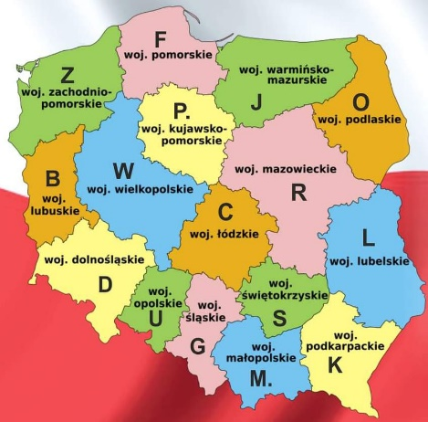
The Polish Voivodeships Award 2022
161AT/B | LUBUSKIE |  | 161AT/M | MALOPOLSKIE
161AT/C | LÓDZKIE |  | 161AT/O | PODLASKIE
161AT/D | DOLNOSLASKIE |  | 161AT/P | KUJAWSKO - POMORSKIE
161AT/F | POMORSKIE |  | 161AT/R | MAZOWIECKIE
161AT/G | SLASKIE |  | 161AT/S | SWIETOKRZYSKIE
161AT/J | WARMINSKO - MAZURSKI |  | 161AT/U | OPOLSKIE
161AT/K | PODKARPACKIE |  | 161AT/W | WIELKOPOLSKIE
161AT/L | LUBELSKIE |  | 161AT/Z | ZACHODNIOPOMORSKIE
My QRZ: |  |  | Name:
QSL address:
Region | Callsing | Prog RX | Prog TX | Date | UTC | Freq 27. | RST
1 | 161AT/PVZ1
 | 161AT/PVZ2
2 | 161AT/PVF1
 | 161AT/PVF2
 | 161AT/PVP1
 | 161AT/PVP2
3 | 161AT/PVB1
 | 161AT/PVB2
 | 161AT/PVW1
 | 161AT/PVW2
4 | 161AT/PVJ1
 | 161AT/PVJ2
 | 161AT/PVO1
 | 161AT/PVO2
5 | 161AT/PVR1
 | 161AT/PVR2
6 | 161AT/PVD1
 | 161AT/PVD2
 | 161AT/PVU1
 | 161AT/PVU2
7 | 161AT/PVC1
 | 161AT/PVC2
 | 161AT/PVS1
 | 161AT/PVS2
8 | 161AT/PVL1
 | 161AT/PVL2
 | 161AT/PVK1
 | 161AT/PVK2
9 | 161AT/PVG1
 | 161AT/PVG2
 | 161AT/PVM1
 | 161AT/PVM2

